Solicitudes Abril-Junio2022
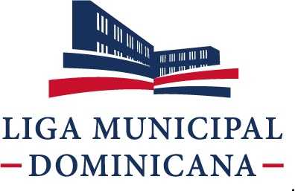

Liga Municipal Dominicana
Solicitudes Recibidas por la OAI Trimestre Abril-Junio 2022

 | Física | PORTAL SAIP | 311 | Otras
Recibidas | 4 | 3 | 0 | 0
Cambiadas a otra institución | 0 | 1 | 0 | 0
En Proceso | 0 | 2 | 0 | 0
Resueltas < 5 días | 0 | 2 | 0 | 0
Resueltas > 5 días | 0 | 1 | 0 | 0
Rechazadas < 5 días | 0 | 1 | 0 | 0
Rechazadas > 5 días | 0 | 0 | 0 | 0

4

 | Najib Chahede C. Responsable de Libre Acceso a la Información

